EVALUACION GENERAL
ACTA DE EVALUACIÓN

En Casablanca, 5 de febrero 2026, siendo las 09:50 horas, el Departamento de Recursos Humanos dependiente de la Dirección de Administración y Finanzas de la Ilustre Municipalidad de Casablanca, procede a evaluar la cotizaciones ofertadas bajo el ID 5802381-6956WWZO del Convenio Marco Mobiliario General, Escolar y Clinico.

Fecha de evaluación: 05/02/2026
Se presentan 9 ofertas de los siguientes proveedores:
Proveedores

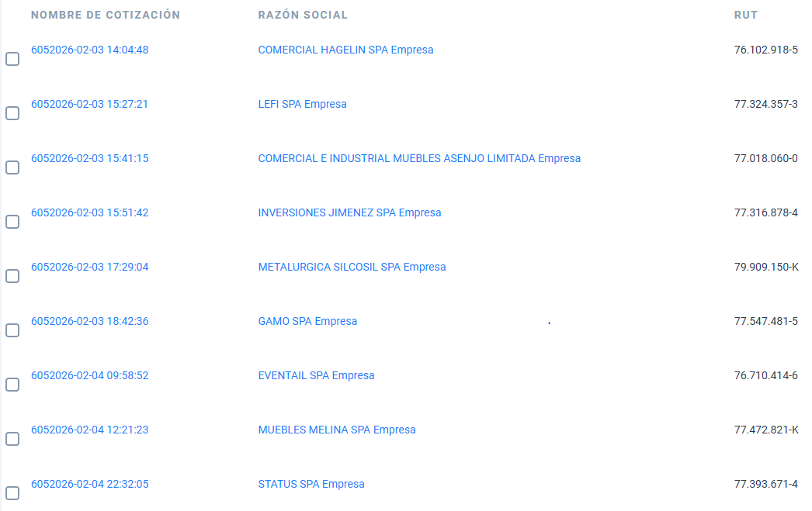

Se pasa a evaluar y se revisan los antecedentes presentados por los oferentes en el sistema de Mercado Público.

 |  | PRECIO |  |  | PLAZO DE ENTREGA
PRODUCTO | PROVEEDOR | UNITARIO | TOTAL | 45% | DIAS | PUNTAJE | TOTAL | OBSERVACIÓN
Adquisición de 69 sillas ergonomicas que cuenten con las siguientes especificaciones: 1.- Regulación de la silla en altura: Debe disponer de un mecanismo que permita regular la altura de la silla; 2.- Profundidad del asiento; 3.- Ajuste Lumbar; 4.- Base de 5 vías; contar con al menos 5 puntos de apoyo de las ruedas con el suelo para tener estabilidad y firmeza correcta; 5.- Consistencia de la silla: Es importante que la silla disponga de un grado de firmeza adecuada para trabajar con tapicería en tela a fin de evitar acumulación de humedad por calor excesivo.Tambien puede ser malla transpirable; 6.- Apoya Brazos, deben ser regulables en altura, que permitan un apoyo cómodo formando un ángulo de 90° con el antebrazo horizonal, paralelo al suelo, 7.- Regulación de asiento y respaldo: Debe disponer de un mecanismo para controlar la inclinación del asiento y el respaldo para poder mantener una postura equilibrada y saludable.Ideal sistema SYNCRON que mantiene un movimiento libre del respaldo pudiendo bloquear la inclinación en varias posiciones y 8.-cabezera. Monto disponible $8.279.310 (IVA incluido) debe incluir despacho. | COMERCIAL HAGELIN SPA | $99,805 | $6,886,545 | 37.4 | 2 | 55 | 92
 | LEFI SPA | $97,631 | $6,736,539 | 38.3 | 1 | 55 | 93
 | COMERCIAL E INDUSTRIAL MUEBLES ASENJO LIMITADA | $98,075 | $6,767,175 | 38.1 | 10 | 15 | 53
 | INVERSIONES JIMENEZ SPA | $95,410 | $6,583,290 | 39.1 | 2 | 55 | 94
 | METALURGICA SILCOSIL SPA | $97,049 | $6,696,381 | 38.5 | 5 | 35 | 73
 | GAMO SPA | $83,000 | $5,727,000 | 45.0 | 2 | 55 | 100 | Puntaje máximo
 | EVENTAIL SPA | $100,496 | $6,795,540 | 37.9 | 4 | 45 | 83 | Oferta con descuento de 2% por producto
 | MUEBLES MELINA SPA |  |  |  | 4 | 45 | 45 | No indica monto por producto
 | STATUS SPA | $100,831 | $6,957,339 | 44.0 | 2 | 55 | 99
 |  | PRECIO |  |  | PLAZO DE ENTREGA
PRODUCTO | PROVEEDOR | UNITARIO | TOTAL | 45% | DIAS | PUNTAJE | TOTAL | OBSERVACIÓN
2 Sillas ejecutiva tipo gamer que 1.- cuente con mayor soporte lumbar y cervical./2. Permiten regulación de altura, respaldo e inclinación./3.- Otorgan mayor estabilidad y comodidad para uso prolongado. /4.- Contribuyen a prevenir trastornos musculo esqueléticos. Monto disponible $340.000 (IVA incluido) debe incluir despacho. | COMERCIAL HAGELIN SPA | $141,223 | $282,446 | 31.8 | 2 | 55 | 87
 | LEFI SPA | $99,873 | $199,746 | 45.0 | 1 | 55 | 100 | Puntaje máximo
 | COMERCIAL E INDUSTRIAL MUEBLES ASENJO LIMITADA | $107,726 | $215,452 | 41.7 | 10 | 15 | 57
 | INVERSIONES JIMENEZ SPA | $108,110 | $216,220 | 41.6 | 2 | 55 | 97
 | METALURGICA SILCOSIL SPA | $127,551 | $255,102 | 35.2 | 5 | 35 | 70
 | GAMO SPA | $142,000 | $284,000 | 31.6 | 2 | 55 | 87
 | EVENTAIL SPA | $142,857 | $280,000 | 32.1 | 4 | 45 | 77 | Oferta con descuento de 2% por producto
 | MUEBLES MELINA SPA |  |  |  | 4 | 45 | 45 | No indica monto por producto
 | STATUS SPA | $142,857 | $285,714 | 31.5 | 2 | 55 | 86
 |  | PRECIO |  |  | PLAZO DE ENTREGA
PRODUCTO | PROVEEDOR | UNITARIO | TOTAL | 45% | DIAS | PUNTAJE | TOTAL | OBSERVACIÓN
1 silla ejecutiva de escritorio que cuente con apyabrazos de PVC acolchados/ Tapizado cuero PU recheco algodón/ Chasis: Madera/ Base estrela: Metalica de alta resistencia conacabado cromado/ Ruedas PCV rotación 360°. Monto disponible $150.000 (IVA incluido) debe incluir despacho. | COMERCIAL HAGELIN SPA | $124,962 | $124,962 | 36 | 2 | 55 | 91
 | LEFI SPA | $159,109 | $159,109 | 28 | 1 | 55 | 83
 | COMERCIAL E INDUSTRIAL MUEBLES ASENJO LIMITADA | $126,043 | $126,043 | 36 | 10 | 15 | 51
 | INVERSIONES JIMENEZ SPA | $99,520 | $99,520 | 45 | 2 | 55 | 100 | Puntaje máximo
 | METALURGICA SILCOSIL SPA | $102,041 | $102,041 | 44 | 5 | 35 | 79
 | GAMO SPA | $125,000 | $125,000 | 36 | 2 | 55 | 91
 | EVENTAIL SPA | $126,050 | $123,529 | 36 | 4 | 45 | 81 | Oferta con descuento de 2% por producto
 | MUEBLES MELINA SPA |  |  |  | 4 | 45 | 45 | No indica monto por producto
 | STATUS SPA | $113,587 | $113,587 | 39 | 2 | 55 | 94
 |  | PRECIO |  |  | PLAZO DE ENTREGA
PRODUCTO | PROVEEDOR | UNITARIO | TOTAL | 45% | DIAS | PUNTAJE | TOTAL | OBSERVACIÓN
1 cajonera color blanco o gris/ diseño profesional ideal para equipo de oficina/ 3 cajonera + 1 gabinete con llave/ sistema de seguridad con cerradura/ ruedas giratorioas 360° para facil desplazamiento/ estructura firme y estable/ estilo moderno y minimalizat/ medidas 60 cm de ancho x 34 cm de profundidad x 59 cm de alto. Monto disponible $60.000 (IVA incluido) debe incluir despacho. | COMERCIAL HAGELIN SPA | $50,011 | $50,011 | 44 | 2 | 55 | 99
 | LEFI SPA | $194,670 | $194,670 | 11 | 1 | 55 | 66
 | COMERCIAL E INDUSTRIAL MUEBLES ASENJO LIMITADA | $50,288 | $50,288 | 44 | 10 | 15 | 59
 | INVERSIONES JIMENEZ SPA | $49,400 | $49,400 | 45 | 2 | 55 | 100 | Puntaje máximo
 | METALURGICA SILCOSIL SPA | $50,306 | $50,306 | 44 | 5 | 35 | 79
 | GAMO SPA | $50,000 | $50,000 | 44 | 2 | 55 | 99
 | EVENTAIL SPA | $50,420 | $49,412 | 45 | 4 | 45 | 90 | Oferta con descuento de 2% por producto
 | MUEBLES MELINA SPA |  |  |  | 4 | 45 | 45 | No indica monto por producto
 | STATUS SPA | $50,420 | $50,420 | 44 | 2 | 55 | 99

PMM/dsc

INFORME TECNICO
INFORME TECNICO

 | El Departamento de Recursos Humanos dependiente de la Dirección de Administración y Finanzas de la Ilustre Municipalidad de Casablanca, procede a evaluar la cotizaciones ofertadas bajo el ID 5802381-6956WWZO del Convenio Marco Mobiliario General, Escolar y Clinico.

 | Se revisa los antecedentes presentados por los oferentes en el Sistema Mercado Público:

 | Fecha de evalaución: 05/02/2026

 | Se declara inadmisible la oferta presentada por el proveedor MUEBLES MELINA SPA, RUT: 77.472.821-k debido que en los documentos adjuntos no se encuentra cotización de lo soliciatdo.

 | En consideración a lo señalado en el acta de evaluación realizada se procede a derimirir entre tres proveedores:

 | a) Gamo SPA, quien presento la siguiente cotización:

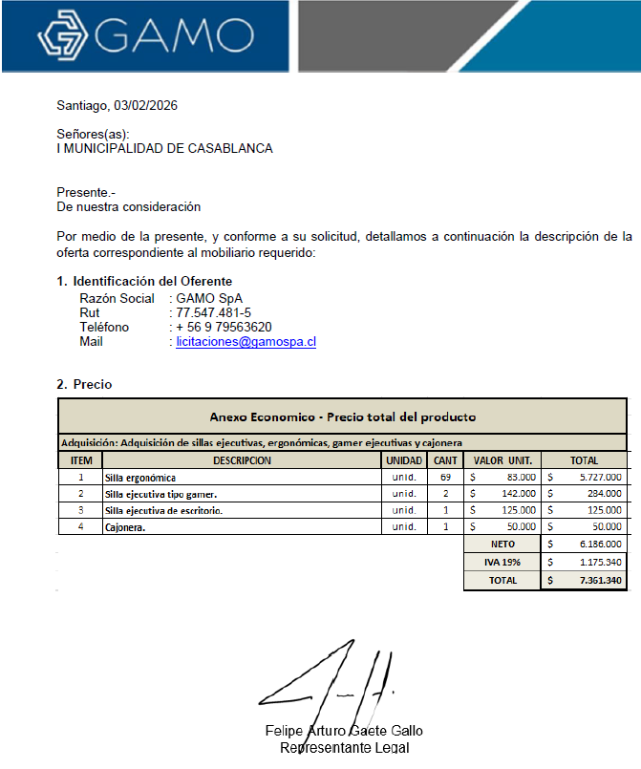

 | Observación: Las sillas ejecutivas de escritorio no cuentan con ajuste lumbar.

 | b) Lefi SPA, quien presento la siguiente cotización:

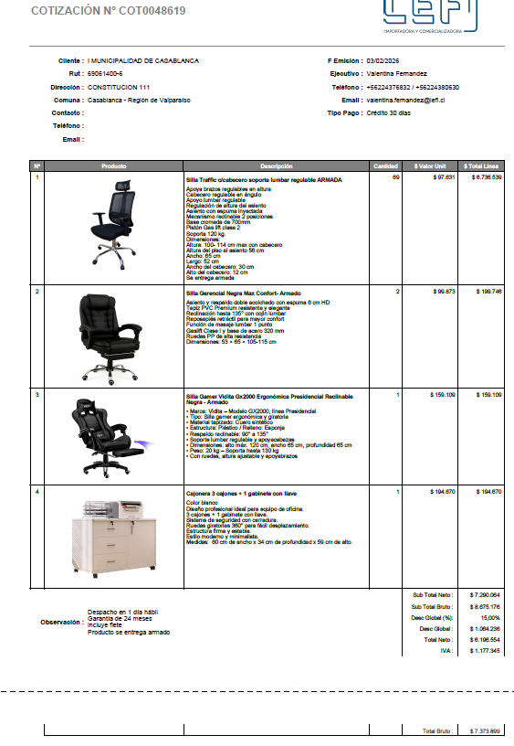

 | Observación: No corresponde a una silla ejecutiva tipo gamer. Además, algunos productos exeden el monto indicado en la oferta.

 | C) Inversiones Jimenez SPA, quien presento la siguiente cotización:

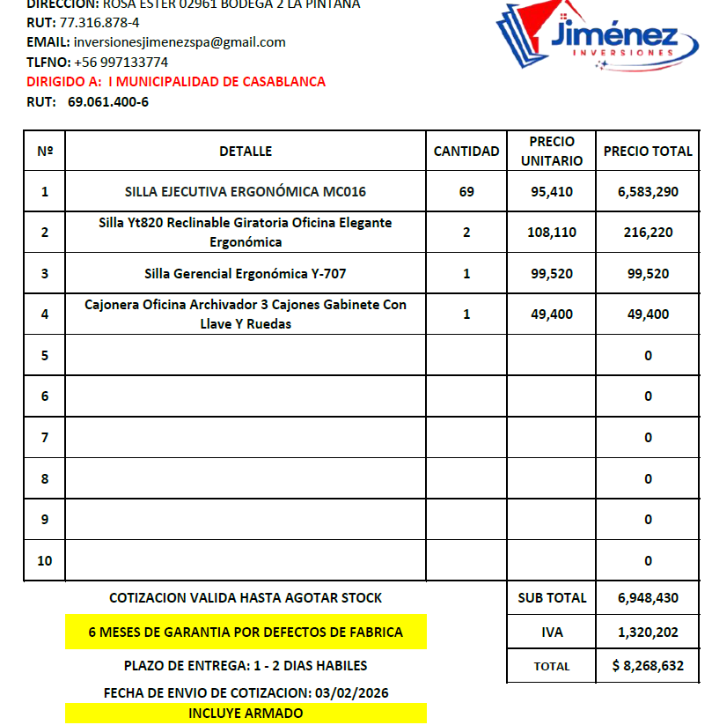

 | Obervación: Cumple con la totalidad de las caracteristicas solicitadas por cada producto y se ajusta a presupuesto.

 | PMM/dsc

